Datos
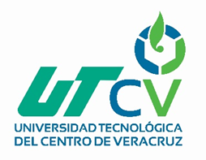 UNIVERSIDAD TECNOLÓGICA DEL CENTRO DE VERACRUZ TECNOLOGÍAS DE LA INFORMACIÓN Y COMUNICACIÓN FORMATO DE BITÁCORA

 | Periodo: | Mayo-Agosto 2019
 | Nombre del Profesor: | MSC.Nancy Aracely Cruz Ramos
 | Grupo: | 9A-ITI
 | Materia: | Desarrollo de Aplicaciones Web
 | No. De Equipo: | 1
 | Nombre del proyecto: | Plataforma para la Prevención y Monitorización de casos de Discriminación en el Estado de Veracruz

 | Integrantes del equipo:
 | 1 | López Bravo Eddy
 | 2 | Chávez Martínez Christian Paul
 | 3 | Garcés Tello Roberto Lidio
 | 4 | Gonzáles Peralta Arath Yael
 | 5 | Rojas Huerta Jonathan Carlos
 | 6

